Sheet1
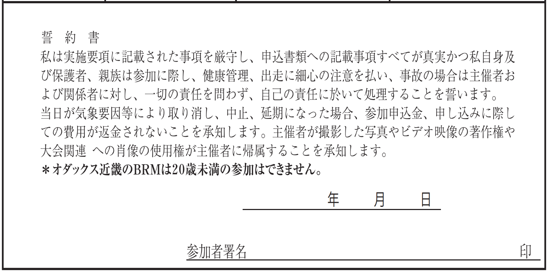
BRM1014(旧918)近畿600km和歌山 紀伊半島一周Reverse 提出フォーマット
【誓約書】

【出走前チェック】
装備チェック | □ヘルメット □ベル □前照灯 □尾灯(フレームに取付) □反射ベスト
体調チェック | □COCOAで14日前まで濃厚接触無しを確認、または
 | □14日前まで新型コロナ陽性者との濃厚接触無しを自己申告
 | □当日体温は37.5度未満、せき･倦怠感･味覚異常などの体調不良は無し
※装備チェックは全て、体調チェックは2個チェックのない場合は出走を取りやめてください。

【タイムテーブル記入欄】
 |  |  |  |  |  |  | 参加者記入欄
BRM1014(旧918)近畿600km和歌山 紀伊半島一周Reverse タイムテーブル (各チェックポイントに時間制限はありません、 スタート･ゴールの時間差のみで完走認定を判断します) |  |  |  |  |  |  | 日付 ｽﾀｰﾄは 10/1～10/27 ｺﾞｰﾙは 10/1～10/29 | 時刻 (24時間表記)
今回集合ブリーフィングはありません、各自の申告時刻にスタートしてください。
申告日時にスタート (参考タイム4:30) | 距離0km | マリーナシティわかやま館前でバイク写真を撮影 スタート時刻証明のため、写真のプロパティの スクリーンショットもとること。(日時の入った写真)
随時 (参考タイム8:34) | 60.5km | 通過チェック1 ファミリーマート五條病院前 (レシート画像は完走認定時に必要)
随時 (参考タイム12:06) | 114.4km | 通過チェック2 高見山 (フォトコントロール)
随時 (参考タイム15:26) | 101.3km | 通過チェック3 ファミリーマート勢和多気店 (レシート画像は完走認定時に必要)
随時 (参考タイム17:50) | 200.0km | 通過チェック4 ローソン鳥羽一丁目店 (レシート画像は完走認定時に必要)
随時 (参考タイム22:46) | 273.9km | 通過チェック5 ファミリーマート大紀町錦店 (レシート画像は完走認定時に必要)
随時 (参考タイム翌3:06) | 338.8km | 通過チェック6 三重外湾漁業協同組合紀州支所梶賀浦 (フォトコントロール)
随時 (参考タイム翌6:06) | 384.1km | 通過チェック7 ローソン紀宝町飯盛店 (レシート画像は完走認定時に必要)
随時 (参考タイム翌9:42) | 437.6km | 通過チェック8 本州最南端 石碑 (フォトコントロール)
随時 (参考タイム翌12:54) | 486.4km | 通過チェック9 ローソン日置川町店 (レシート画像は完走認定時に必要)
随時 (参考タイム翌17:22) | 552.9km | 通過チェック10 ローソン紀伊内原駅前店 (レシート画像は完走認定時に必要)
クローズタイム 翌20:30 | 605.4km | マリーナシティわかやま館前でバイク写真を撮影 ゴール時刻証明のため、写真のプロパティの スクリーンショットもとること。(日時の入った写真) フィニッシュタイム 20：30
※日付はスタート･ゴール時と日付が変わるタイミングで記入。
※全ての店舗は営業時間外の場合フォトチェックで代替可能です、バイクと店名が分かる写真を撮って下さい。
※日没後の写真撮影は前照灯を取り外して照らすなど工夫して場所の判別が出来るようにして下さい。

【メダル･ピンバッヂ購入】
メダル 要る：１ | 記入欄 |  | ピンバッヂ | 必要個数 |  | 振込金額
要らない：０ |  |  |  |  | 個 |  | 0 | 円
※完走者のみ購入できます |  |  | ※エントリー者は誰でも購入できます

